Лист4
 | Гистограмма первичных баллов по образовательной организации ВПР Английский язык (7-й класс)
 | 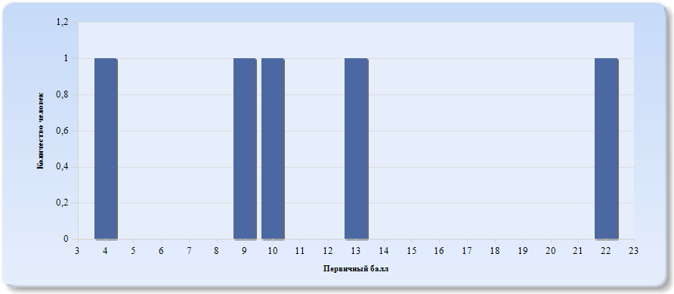
 | Нормальное распределение характеризуется следующими свойствами: симметричность относительно центра (среднего арифметического), медиана и мода должны быть равны среднему арифметическому. Ненормальные распределения требуют исследования контекстных факторов.

Таблица 2.Английский язык
Основные статистические показатели по предмету Английский язык, в разрезе классов школы
Класс |  | Количество участников, получивших отметку "2" | Количество участников, получивших отметку "3" | Количество участников, получивших отметку "4" | Количество участников, получивших отметку "5"
ВПР - 7 |  | 3 | 1 | 1 | 0

Лист5
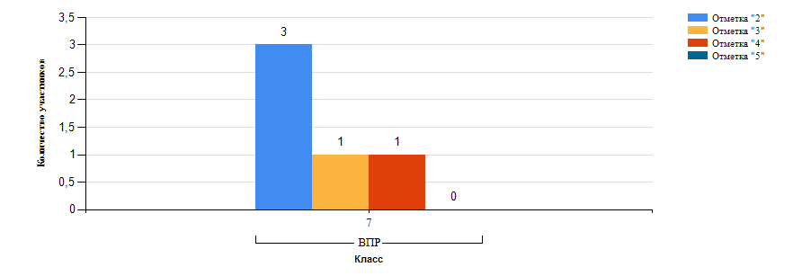
Гистограмма распределения участников ВПР-7 Английский язык по группам результатов

Лист6
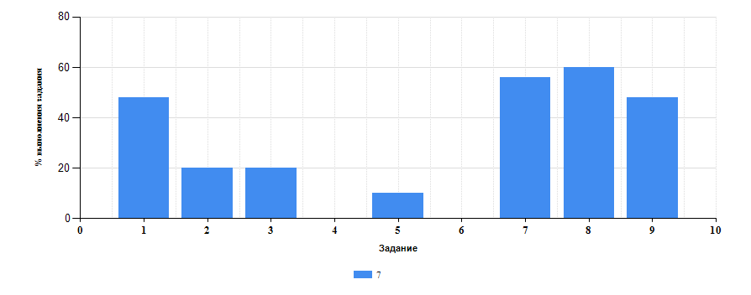
 | Таблица 3.Английский язык
 | Класс | Количество участников | Минимальный первичный балл | Максимальный первичный балл | Медиана первичных баллов | Среднее арифметическое первичных баллов
 | 7 | 5 | 4 | 22 | 10 | 11.6

Достижение планируемых результатов ВПР по предмету Английский язык
Выполнение заданий ВПР-7 по предмету Английский язык (в % от числа участников и максимального балла)

Лист7
Таблица 4.Класс 7.Английский язык

 | Номер задания |  | Задание | % по школе | Класс | % по классу
 | 1 |  | (1) Аудирование с пониманием запрашиваемой информации в прослушанном тексте. | 48 | 7 | 48
 | 2 |  | (2) Осмысленное чтение текста вслух. | 20 | 7 | 20
 | 3 |  | (3K1) Говорение: монологическое высказывание на основе плана и визуальной информации. | 20 | 7 | 20
 | 4 |  | (3K2) Говорение: монологическое высказывание на основе плана и визуальной информации. | 0 | 7 | 0
 | 5 |  | (3K3) Говорение: монологическое высказывание на основе плана и визуальной информации. | 10 | 7 | 10
 | 6 |  | (3K4) Говорение: монологическое высказывание на основе плана и визуальной информации. | 0 | 7 | 0
 | 7 |  | (4) Чтение с пониманием основного содержания прочитанного текста. | 56 | 7 | 56
 | 8 |  | (5) Навыки оперирования языковыми средствами в коммуникативнозначимом контексте: грамматические формы. | 60 | 7 | 60
 | 9 |  | (6) Навыки оперирования языковыми средствами в коммуникативнозначимом контексте: лексические единицы. | 48 | 7 | 48

 |  | Выполнение заданий ВПР-7 по предмету Английский язык (в % от числа участников и максимального балла) в разрезе групп учащихся разного уровня подготовки
 |  | 